PNOM Planilha
FERRAMENTA - PLANEJANDO O NEGÓCIO: OBJETIVOS E METAS
Planilha
O que mudar?
(escreva aqui)
Etiquetas
O que mudar?
(escreva aqui)
O que mudar?
(escreva aqui)
Qual o ganho?
(escreva aqui)
Qual o investimento
(escreva aqui)
Como causar a mudança?
(escreva aqui)
Para o que mudar?
(escreva aqui)
Qual o investimento
(escreva aqui)
Como causar a mudança?
(escreva aqui)
Para o que mudar?
(escreva aqui)
Qual o investimento
(escreva aqui)
Como causar a mudança?
(escreva aqui)
Para o que mudar?
(escreva aqui)
Qual o investimento
(escreva aqui)
Como causar a mudança?
(escreva aqui)
Para o que mudar?
(escreva aqui)
O que mudar?
(escreva aqui)
Qual o investimento
(escreva aqui)
Como causar a mudança?
(escreva aqui)
Para o que mudar?
(escreva aqui)
O que mudar?
(escreva aqui)
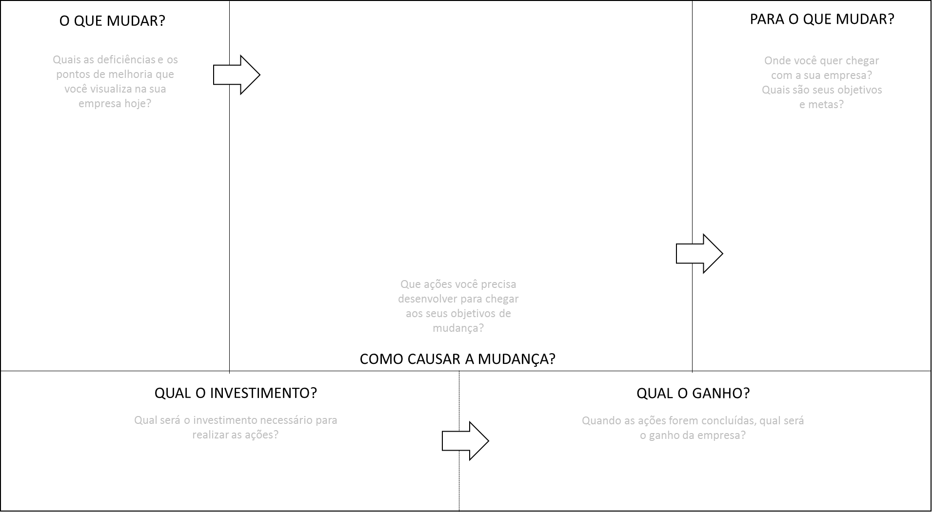
Qual o ganho?
(escreva aqui)
Qual o ganho?
(escreva aqui)
Qual o ganho?
(escreva aqui)
Qual o ganho?
(escreva aqui)

